UCFormat -QLNV
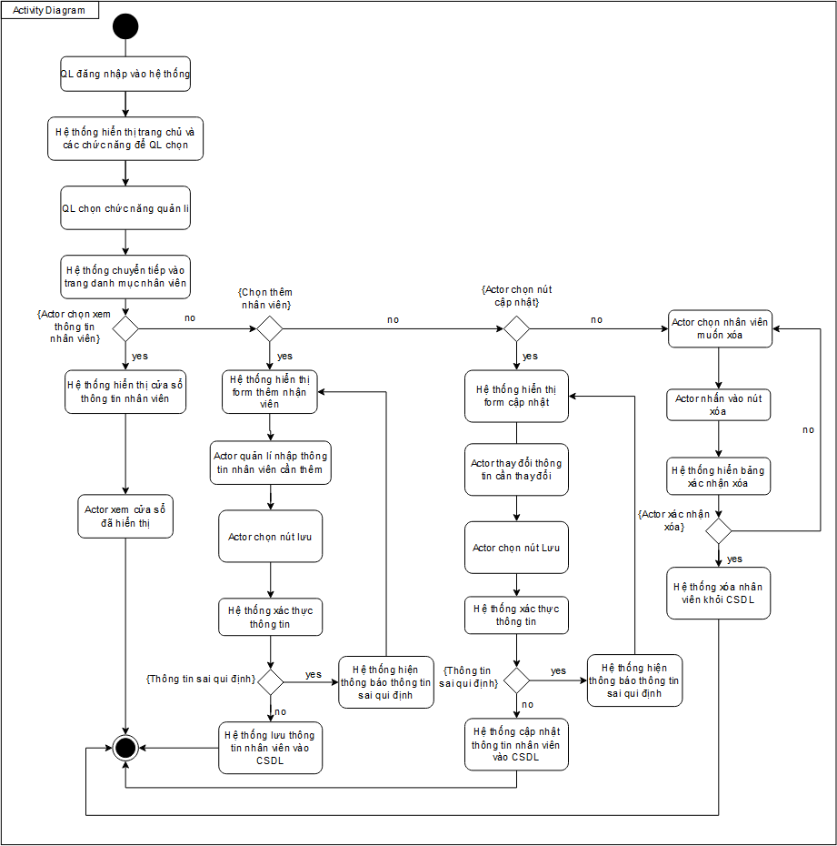
Use Case Number: | UC1
Use Case Name: | Quản lí nhân viên
Actor (s): | Quản lí
Maturity: | Focused
Summary: | Theo dõi sự có mặt, thời gian làm việc, năng suất làm việc của nhân viên.
Basic Course of Events: | Actor Action | System Response
 | 1. Actor đăng nhập vào hệ thống
 |  | 2. Hệ thống hiển thị trang chủ và các chức năng để actor chọn.
 | 3. Actor chọn chức năng quản lí nhân viên
 |  | 4. Hệ thống chuyển tiếp vào trang danh mục nhân viên,
 | 5. Actor chọn xem thông tin nhân viên. A1, A2, A3.
 |  | 6. Hệ thống hiển thị cửa sổ thông tin nhân viên.
 | 7. Actor xem cửa sổ đã hiển thị use case kết thúc tại đây.

Alternative Paths: | A1.
 | Actor Action | System Response
 | 1. Actor nhấn nút Thêm nhân viên
 |  | 2. Hệ thống hiển thị form thêm nhân viên.
 | 3. Actor quản lí nhập thông tin nhân viên cần thêm
 | 4. Actor chọn nút Lưu
 |  | 5. Hệ thống xác thực thông tin. E1.
 |  | 6. Hệ thống lưu thông tin nhân viên vào cơ sở dữ liệu, hiện thông báo "Thêm nhân viên thành công".

 | A2.
 | Actor Action | System Response
 | 1. Actor chọn nút Cập nhật
 |  | 2. Hệ thống chuyển tiếp vào cửa sổ hiển thị form cập nhật
 | 3. Actor quản lí thay đổi thông tin cần thay đổi.
 | 4. Actor quản lí chọn nút Lưu
 |  | 4. Hệ thống xác thực thông tin. E2.
 |  | 5. Hệ thống cập nhật thông tin nhân viên vào cơ sở dữ liệu, hiện thông báo "Cập nhật thành công".

 | A3.
 | Actor Action | System Response
 | 1. Actor chọn nhân viên muốn xóa
 | 2. Actor nhấn vào nút xóa
 |  | 3. Hệ thống hiện bảng xác nhận xóa
 | 4. Actor nhấn nút xác nhận xóa. A4
 |  | 5. Hệ thống xóa nhân viên khỏi CSDL.

 | A4.
 | Actor Action | System Response
 | 1. Actor nhấn nút hủy
 |  | 2. Quay trở về trang danh mục nhân viên

Exception Paths: | E1. Hệ thống hiện thông báo thông tin sai qui định. Quay về bước 2
 | E2. Hệ thống hiện thông báo thông tin sai qui định. Quay về bước 2
Extension Points: | None
Triggers: | Actor muốn thêm nhân viên, xem thông tin nhân viên, cập nhật thông tin nhân viên
Assumptions: | Actor có đủ quyền hạn.
Preconditions: | Thông tin nhân viên đã được nhập vào cơ sở dữ liệu của hệ thống.
Post Conditions: | Actor xem/thêm/cập nhật được thông tin nhân viên, sản phẩm bán được.
Reference: Business Rules: | None
Author (s): | Kim Long
Date: | 2020-11-19

UCFormat - Chấm công
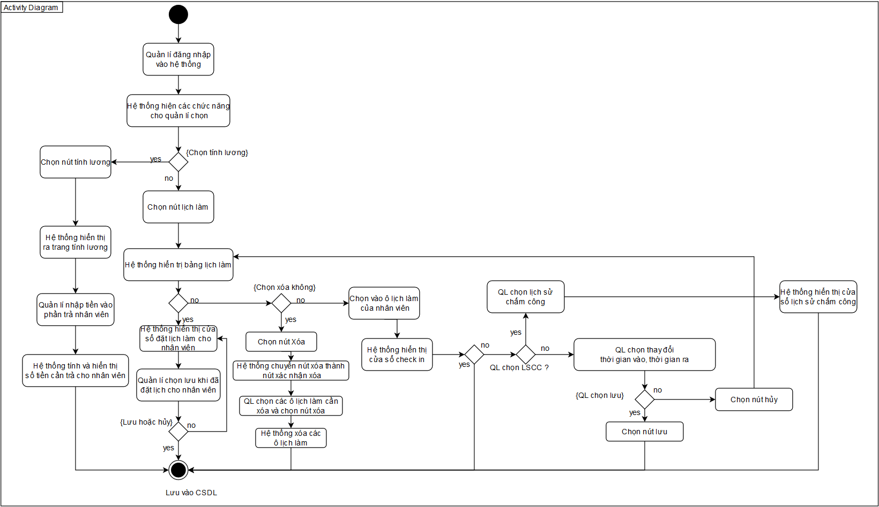
Use Case Number: | UC2
Use Case Name: | Chấm công
Actor (s): | Quản lí, Nhân viên, Máy quét vân tay
Maturity: | Focused
Summary: | Chấm công cho nhân viên dựa theo lịch làm của nhân viên
Basic Course of Events: | Actor action | System respone
 | 1. Actor quản lí đăng nhập vào hệ thống
 |  | 2. Hệ thống hiển thị trang chủ và các chức năng để actor chọn.
 | 3. Actor chọn chức năng quản lí nhân viên
 |  | 4. Hệ thống chuyển tiếp vào trang danh mục nhân viên
 | 5. Actor chọn nút Lịch làm. A1.
 |  | 6. Hệ thống hiển thị trang lịch làm
 | 7. Actor chọn nút đặt lịch làm. A2, A3.
 |  | 8. Hệ thống hiển thị cửa sổ đặt lịch làm cho nhân viên
 | 9. Actor chọn ngày
 | 10. Actor chọn ca làm
 | 11. Actor chọn một hoặc nhiều nhân viên.
 | 12. Actor bấm nút Lưu. A4.
 |  | 13. Hệ thống lưu thông tin vào CSDL lịch làm. Use case kết thúc tại đây

Alternative Paths: | A1
 | Actor action | System respone
 | 1. Actor chọn nút tính lương
 |  | 2. Hệ thống hiện ra trang tính lương
 | 3. Quản lí nhập tiền vào phần đã trả nhân viên
 |  | 4. Hệ thống tính và hiển thị số tiền còn cần trả và trạng thái. Use case kết thúc tại đây
 | A2
 | Actor action | System respone
 | 1. Actor chọn vào ô lịch làm của nhân viên
 |  | 2. Hệ thống hiển thị cửa sổ check in
 | 3. Actor xem cửa sổ đã hiển thị. Use case kết thúc tại đây A5, A6
 | A3.
 | Actor action | System respone
 | 1. Actor chọn nút xóa
 |  | 2. Hệ thống chuyển nút xóa thành nút xác nhận xóa
 | 3. Actor chọn các ô lịch làm cần xóa
 | 4. Actor chọn nút xác nhận xóa.
 |  | 5. Hệ thống xóa các ô lịch làm đã chọn. Use case kết thúc.
 | A4.
 | Actor action | System respone
 | 1. Actor chọn nút Hủy
 |  | 2. Quay về bước 8
 | A5.
 | Actor action | System respone
 | 1. Actor thay đổi thời gian vào.
 | 2. Actor thay đổi thời gian ra
 | 3. Actor chọn nút lưu. A7
 |  | 4. Hệ thống lưu thông tin vào CSDL. Use case kết thúc.
 | A6.
 | Actor action | System respone
 | 1. Actor nhấn nút lịch sử chấm công
 |  | 2. Hệ thống hiển thị cửa sổ lịch sử check in
 | 3. Actor xem cửa sổ đã hiển thị. Use case kết thúc tại đây
 | A7.
 | Actor action | System respone
 | 1. Actor chọn nút hủy
 |  | 2. Quay về bảng lịch làm

Exception Paths: | None
Extension Points: | None
Triggers: | Quản lí có thể sửa ca làm (xóa, thêm hoặc chỉnh sửa) dựa theo giờ làm thực của nhân viên, tính lương, check in.
Assumptions: | Actor có đủ quyền hạn
Preconditions: | Quản lí cần phải đăng nhập để dùng chức năng này
Post Conditions: | None
Reference: Business Rules: | Chấm công vào 20 hàng tháng, ca làm tối thiểu 4 tiếng và tối đa 8 tiếng
Author (s): | Kim Long
Date: | 20/11/2020

